Vina_005
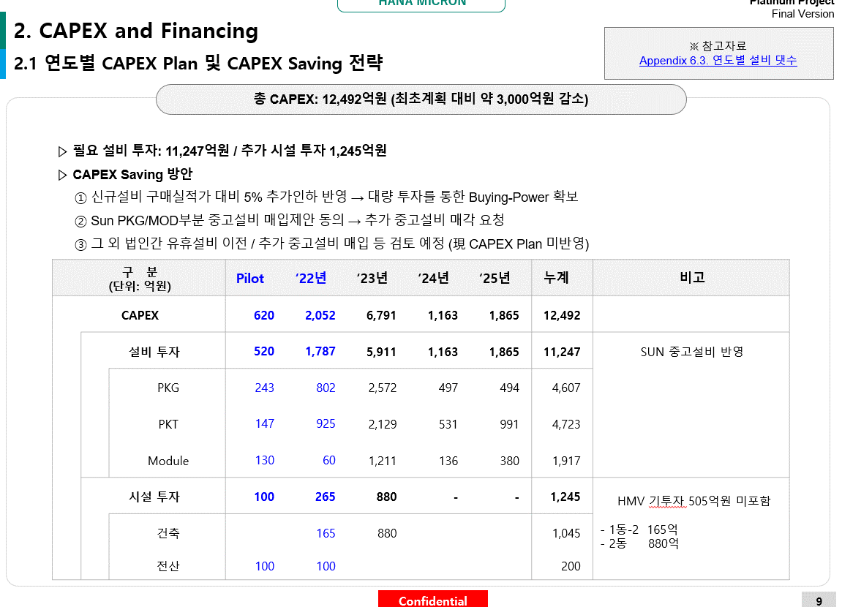
Source: P-PJT NICE 사업성평가-프로젝트-2021년 3월 제출 제안서_제출용-20211112

Vina#1
하기 질의사항 ① ~ ③ 확인 부탁드립니다.

① | 하기 "INPUT HERE" 표시된 항목에 정보를 기입하여 주시거나, 혹은 해당 정보를 확인할 수 있는 data를 회신 부탁드립니다.

 |  |  |  | 기집행액 | 기집행액 | 투자예정액 | 투자예정액 | 투자예정액 | 투자예정액 | 투자예정액 | 투자예정액 | 투자예정액 | 총투자액
 | CAPEX 계획 (계정과목별) |  |  | 2022 | 1Q23 | 2023 | 2024 | 2025 | 2026 | 2027 | 2028 | 2029 | 합계
 | 단위: USDK
 | 토지 |  |  |  |  |  |  |  |  |  |  |  |  | 가급적 USD 금액으로 기재 요청
 | 건물 |  |  |  |  |  |  |  |  |  |  |  |  | 가급적 USD 금액으로 기재 요청
 | 구축물 |  |  |  |  |  |  |  |  |  |  |  |  | 가급적 USD 금액으로 기재 요청
 | 기계장치 |  |  |  |  |  | >> INPUT HERE |  |  |  |  |  |  | 가급적 USD 금액으로 기재 요청
 | 차량운반구 |  |  |  |  |  |  |  |  |  |  |  |  | 가급적 USD 금액으로 기재 요청
 | 공구 |  |  |  |  |  |  |  |  |  |  |  |  | 가급적 USD 금액으로 기재 요청
 | 비품 |  |  |  |  |  |  |  |  |  |  |  |  | 가급적 USD 금액으로 기재 요청
 | 미착기계 |  |  |  |  |  |  |  |  |  |  |  |  | 가급적 USD 금액으로 기재 요청
 | 건설중인자산 |  |  |  |  |  |  |  |  |  |  |  |  | 가급적 USD 금액으로 기재 요청
 | CAPEX 계획 (세부) |  |  | 2022 | 1Q23 | 2023 | 2024 | 2025 | 2026 | 2027 | 2028 | 2029 | 합계
 | 신규투자
 | 설비투자(기계장치) |  |  |  |  |  |  |  |  |  |  |  |  | 가급적 USD 금액으로 기재 요청
 | DRAM |  |  |  |  |  |  |  |  |  |  |  |  | 가급적 USD 금액으로 기재 요청
 | ASSY |  |  |  |  |  |  |  |  |  |  |  |  | 가급적 USD 금액으로 기재 요청
 | Test |  |  |  |  |  |  |  |  |  |  |  |  | 가급적 USD 금액으로 기재 요청
 | Module |  |  |  |  |  |  |  |  |  |  |  |  | 가급적 USD 금액으로 기재 요청
 | Test |  |  |  |  |  |  |  |  |  |  |  |  | 가급적 USD 금액으로 기재 요청
 | NAND |  |  |  |  |  |  |  |  |  |  |  |  | 가급적 USD 금액으로 기재 요청
 | Assy(uMCP) |  |  |  |  |  |  |  |  |  |  |  |  | 가급적 USD 금액으로 기재 요청
 | Assy(SSD) |  |  |  |  |  | >> INPUT HERE |  |  |  |  |  |  | 가급적 USD 금액으로 기재 요청
 | Test(uMCP) |  |  |  |  |  |  |  |  |  |  |  |  | 가급적 USD 금액으로 기재 요청
 | Test(SSD) |  |  |  |  |  |  |  |  |  |  |  |  | 가급적 USD 금액으로 기재 요청
 | Module |  |  |  |  |  |  |  |  |  |  |  |  | 가급적 USD 금액으로 기재 요청
 | Module Test |  |  |  |  |  |  |  |  |  |  |  |  | 가급적 USD 금액으로 기재 요청
 | 공용투자(건물) |  |  |  |  |  |  |  |  |  |  |  |  | 가급적 USD 금액으로 기재 요청
 | BIB 및 실장기(기계장치) |  |  |  |  |  |  |  |  |  |  |  |  | 가급적 USD 금액으로 기재 요청
 | 기존자산 재투자 |  |  |  |  |  |  |  |  |  |  |  |  | 가급적 USD 금액으로 기재 요청
 | 유지보수/재투자(기계/설비) |  |  |  |  |  |  |  |  |  |  |  |  | 가급적 USD 금액으로 기재 요청
 | 유지보수/재투자(BIB/실장기) |  |  |  |  |  |  |  |  |  |  |  |  | 가급적 USD 금액으로 기재 요청

 |  |  |  | 기투자액 | 기투자액 | 투자예정액 | 투자예정액 | 투자예정액 | 투자예정액 | 투자예정액 | 투자예정액 | 투자예정액 | 총투자액
 | 신규 집행 CAPEX |  |  | 2022 | 1Q23 | 2023 | 2024 | 2025 | 2026 | 2027 | 2028 | 2029 | 합계
 | 단위: USDK
 | CAPEX – 설비투자 |  |  |  |  |  |  |  |  |  |  |  |  | 가급적 USD 금액으로 기재 요청
 | CAPEX - 공용투자 |  |  |  |  |  | >> INPUT HERE |  |  |  |  |  |  | 가급적 USD 금액으로 기재 요청
 | CAPEX - 경상투자 |  |  |  |  |  |  |  |  |  |  |  |  | 가급적 USD 금액으로 기재 요청

 |  | 계정과목 | 내용연수
 | 유형자산 | 토지 | >> INPUT HERE
 |  | 건물 | >> INPUT HERE
 |  | 구축물 | >> INPUT HERE
 |  | 기계장치 | >> INPUT HERE
 |  | 차량운반구 | >> INPUT HERE
 |  | 공구 | >> INPUT HERE
 |  | 비품 | >> INPUT HERE
 |  | 미착기계 | >> INPUT HERE
 |  | 건설중인자산 | >> INPUT HERE
 | 무형자산 | 산업재산권 | >> INPUT HERE
 |  | 개발비 | >> INPUT HERE
 |  | 기타의무형자산 | >> INPUT HERE
 |  | 회원권 | >> INPUT HERE
 |  | 건설중인자산 | >> INPUT HERE

② | 아래 Set-up plan 도식화를 현재 기준 actual에 맞게 업데이트하여 제공 가능하실지 문의드립니다.

 | Source : P-PJT NICE 사업성평가-프로젝트-2021년 3월 제출 제안서_제출용-20211112

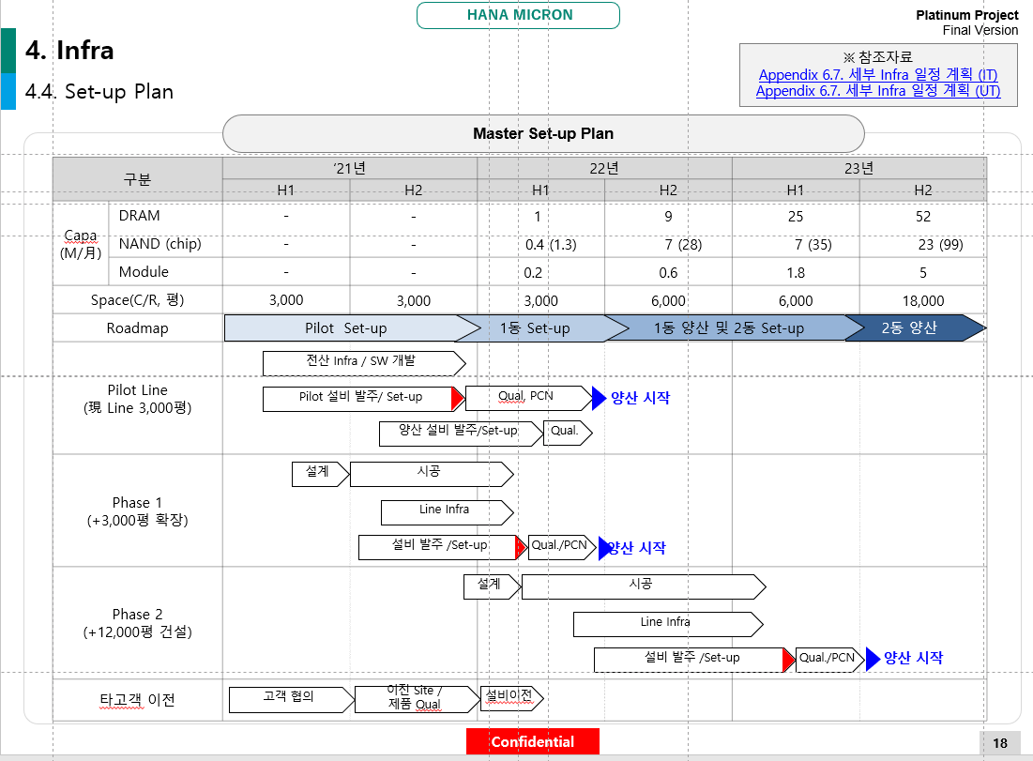

③ | "P-PJT NICE 사업성평가-프로젝트-2021년 3월 제출 제안서_제출용-20211112" - 6. Appendix 상
 | 아래 연도별/장비별 확보 계획을 현재 기준으로 업데이트하여(Cash 기준이 아닌, 입고 기준으로) 제공 가능하신지 문의드립니다.

 | 구 분 | 투자장비/모델 | Maker | Model | 장비 확보 계획
 |  |  |  |  | Pilot | '22년 | '23년 | '24년 | '25년
 | NAND | L/T | Cuon | CUWLA-120 | 1 | 2 | 5 | 5 | 6
 | PKG | B/G | Disco | DGP8761 | 1 | 4 | 14 | 17 | 21
 |  | W/S | Disco | DFD6362 | 1 | 1 | 3 | 3 | 3
 |  | WEC | Disco | DDS2300 | 1 | 3 | 10 | 12 | 14
 |  | WSD | Disco | DFL7362 | 1 | 3 | 10 | 12 | 14
 |  | U/V | Cuon | DT-AUV1200 | 1 | 2 | 2 | 2 | 2
 |  | D/A | Hitachi | DB830 | 3 | 64 | 230 | 260 | 292
 |  | FCB Loader | Genesem | GALS-2000L | 1 | 2 | 8 | 8 | 8
 |  | FCB Bonder | 한화테크원 | SFM3 | 1 | 2 | 8 | 8 | 8
 |  | FCB Distributor | DNC | Distributor | 1 | 2 | 8 | 8 | 8
 |  | FCB Reflow | Heller | 1913MK3 | 1 | 2 | 8 | 8 | 8
 |  | FCB Unloader | Genesem | GBTS-2000L | 1 | 2 | 8 | 8 | 8
 |  |  | PROTEC | APOLO-D | 1 | 3 | 9 | 9 | 9
 |  | FCB X-Ray | 쎄크 | X-eye 6200 2D AXI | 1 | 3 | 8 | 8 | 8
 |  | W/B | KnS | Iconn Plus-LA | 10 | 187 | 682 | 750 | 821
 |  | V-Mold | TOWA | YPM1180 | 1 | 1 | 2 | 3 | 4
 |  | C-Mold | TOWA | PMC2030D | 1 | 1 | 3 | 3 | 3
 |  | LMK | KOSES | KLM405US | 1 | 2 | 6 | 7 | 8
 |  | SMT Loader | Genesem | GSMT-2010V | 1 | 1 | 2 | 2 | 2
 |  | SMT Screen Print | ESE | US-2000DXQ | 1 | 1 | 2 | 2 | 2
 |  | SMT Solder Inspection | ASM | XCEED | 1 | 1 | 2 | 2 | 2
 |  | SMT Chip Mount | TSM | TX2IX2 | 1 | 1 | 2 | 2 | 2
 |  | SMT Reflow | Parmi | TRNII-F93SS | 1 | 1 | 2 | 2 | 2
 |  | SMT AOI | Genesem | XCEED | 1 | 1 | 2 | 2 | 2
 |  | SMT Unloader | KOSES | GSMT-3001 | 1 | 1 | 2 | 2 | 2
 |  | SBM Ball Mount | Genesem | K2 | 1 | 2 | 5 | 6 | 6
 |  | SBM Reflow | KOSES | 1707MK3N | 1 | 2 | 5 | 6 | 6
 |  | SBM Deflux | Heller | FSBW2000 | 1 | 2 | 5 | 6 | 6
 |  | SBM Off Loader | World Eng'g | KUM2000 | 1 | 2 | 5 | 6 | 6
 |  | S/G | KOSES | SNP20000DA | 1 | 3 | 7 | 9 | 10
 |  |  |  |  | 41 | 304 | 1,065 | 1,178 | 1,293
 | DRAM | TDBI | DIGITAL FRONTIER | DF1540P | 1 | 10 | 68 | 68 | 68
 | TEST | Hybrid | UNI TEST | UNI940A | 1 | 15 | 70 | 80 | 90
 |  | Sorter | JT CORP | JTS-30K R2 | 1 | 3 | 11 | 12 | 14
 |  | Core Tester | ADVANTEST | T5588/T5833 | 1 | 3 | 15 | 15 | 15
 |  | Speed Tester | - | SHM-HX | 1 | 4 | 14 | 16 | 18
 |  | MVP | - | Marking/LIS/TR | 1 | 1 | 1 | 2 | 2
 | NAND | TDBI | DIGITAL FRONTIER | DF-1550 | 1 | 50 | 168 | 197 | 348
 | TEST | Cold TDBI | DIGITAL FRONTIER | DF-2100F | 1 | 11 | 32 | 38 | 58
 |  | Sorter | JT CORP | JTS-30K R2 | 1 | 4 | 13 | 18 | 20
 |  | Core Tester | TERADYNE | Mag-5 | 1 | 7 | 16 | 17 | 17
 |  | Speed Tester | ADVANTEST | T5503HS2 | 1 | 17 | 37 | 45 | 61
 |  | Protocol Tester | TERADYNE | Mag-VUX | 1 | 1 | 4 | 5 | 6
 |  | LIS | ICOS | T-890 | 1 | 4 | 11 | 15 | 18
 |  |  |  |  | 13 | 130 | 460 | 528 | 735
 | DRAM | Ass'y Line기준 | Fuji | Print (GPX-CS) | 1 | 2 | 10 | 11 | 12
 | Module |  | Pemtron | SPI(SATURN)
 |  |  | Fuji | Chip Mount (NXT M3III, NXT-M6)
 |  |  | Heller | Reflow (1810MKIII)
 |  |  | Pemtron | AOI (ATHENA)
 |  |  | MS Tech | Router (iDPL-T-T)
 |  | Elecrtical Test |  | MMT160 | 1 | 2 | 5 | 7 | 9
 |  | Application Test |  | - | 1 | 3 | 8 | 10 | 13
 |  | AVI |  | - | 1 | 1 | 4 | 4 | 5
 | NAND | Ass'y | ESE | Print(2000BP) | 1 | 1 | 9 | 10 | 13
 | Module |  | Pemtron | SPI(SATURN)
 |  |  | ASM | Chip Mount (TX2i x 3, XX2)
 |  |  | Heller | Reflow (1810MKIII)
 |  |  | Pemtron | AOI (ATHENA)
 |  |  | PROTEC | Corner Fill (LBD-100)
 |  |  | MS Tech | Router (iDPL-T-T)
 |  | In-Line | - | SK101 | 1 | 1 | 13 | 13 | 14
 |  | Cycle | Uni Test | UNI-91K | 1 | 3 | 34 | 39 | 62
 |  |  |  |  | 7 | 13 | 83 | 94 | 128

Vina#5
100 | 기준물량

 |  | 외주임가공계약서 상 아래 조항(<별첨1> 4. 라) 은 기준물량과 계획물량의 차이에 따라 적용되는 것이 맞는 지요?

86 | 계획물량
 |  | 외주임가공계약서 상 아래 조항(<별첨1> 4. 다) 은 계획물량과 실투입물량의 차이에 따라 적용되는 것이 맞는지요?


86 | 투입물량

HM_004
아래 빨간글씨로 기재한 요청사항 참고하시어, 1) 노란색 음영표시된 항목을 기재하여 주시거나, 2) 혹은 해당 내역을 확인할 수 있는 raw data 를 회신 주시면 감사하겠습니다.

PL

 |  |  |  |  |  | 2020 | 2021 | 2022 | 2023.1Q
 | 매출액 |  |  |  |  | 311,271 | 368,189 | 608,137 | 131,315
 | 매출원가 |  |  |  |  | 299,369 | 324,363 | 535,577 | 122,307
 | 매출총이익 |  |  |  |  | 11,903 | 43,827 | 72,560 | 9,008
 | 매출총이익율 |  |  |  |  | 3.8% | 11.9% | 11.9% | 6.9%
 | 판관비 |  |  |  |  | 10,451 | 14,724 | 20,389 | 5,049
 | 영업이익 |  |  |  |  | 1,451 | 29,103 | 52,170 | 3,959
 | 매출총이익율 |  |  |  |  | 0.5% | 7.9% | 8.6% | 3.0%

1. Revenue Breakdown

 | ※ 상세 매출 구분자료(NICE 보고서 수준) 요청드립니다.
 | KPMG (NICE 보고서 기준) |  |  |  |  |  |  |  |  |  |  |  | 회사제시_부문별 |  |  |  |  |  | 회사제시_거래처별 |  |  |  | 회사제시_거래처별
 | Lv |  |  |  |  | 2020 | 2021 | 2022 | 2023.1Q |  |  |  | 2020 | 2021 | 2022 | 2023.1Q |  |  | 2020 | 2021 | 2022 | 2023.1Q | 2020 | 2021 | 2022 | 2023.1Q
 | 0 | 매출액 |  |  |  | 311,271 | 368,189 | 608,137 | 131,315 | 0 | 매출액 |  | 311,271 | 368,189 | 608,137 | 131,315 | 0 | 매출액 | 311,271 | 368,189 | 608,137 | 131,315 | 100.0% | 100.0% | 100.0% | 100.0%
 | 1 | 패키징 |  |  |  | 147,122 | 188,931 | 209,626 | 50,049 | 1 | 패키징 |  | 155,400 | 192,573 | 209,626 | 50,049 | 1 | 패키징+테스트 | 193,196 | 239,694 | 311,593 | 68,515 | 62.1% | 65.1% | 51.2% | 52.2%
 | 2 | 메모리 |  |  |  | 87,030 | 138,249 |  |  | 2 | 메모리 |  | 87,600 | 122,848 | 141,017 | 32,188 |  | 삼성전자 | 131,478 | 180,111 | 255,100 | 54,500 | 42.2% | 48.9% | 41.9% | 41.5%
 | 3 |  | 삼성전자 |  |  | 63,434 | 122,818 |  |  |  |  |  |  |  |  |  |  | 하이닉스 | 23,643 | 15,797 | 14,200 | 3,100 | 7.6% | 4.3% | 2.3% | 2.4%
 | 3 |  | 하이닉스 |  |  | 23,596 | 15,431 |  |  |  |  |  |  |  |  |  |  | ㈜실리콘웍스 | 4,059 | 4,816 | 2,100 | 100 | 1.3% | 1.3% | 0.3% | 0.1%
 | 2 | 비메모리 |  |  |  | 58,104 | 47,255 |  |  | 2 | 비메모리 |  | 40,500 | 45,436 | 44,350 | 8,917 |  | ㈜드림텍 | 3,011 | 425 | 100 | - | 1.0% | 0.1% | 0.0% | -
 | 3 |  | 삼성전자 |  |  | 31,659 | 18,611 |  |  | 2 | Fabless |  | 27,300 | 24,289 | 24,259 | 8,944 |  | ㈜와이팜 | 1,205 | 368 | - | - | 0.4% | 0.1% | - | -
 | 3 |  | Fabless |  |  | 26,445 | 28,644 |  |  |  |  |  |  |  |  |  |  | (주)에프씨아이 | - | 655 | 700 | 200 | - | 0.2% | 0.1% | 0.2%
 | 2 | 기타 패키징 |  |  |  | 1,988 | 3,428 |  |  |  |  |  |  |  |  |  |  | 크루셜텍 | 34 | - | - | - | 0.0% | - | - | -
 | 1 | Test |  |  |  | 40,556 | 40,689 | 83,535 | 16,831 | 1 | Test |  | 32,200 | 40,689 | 83,535 | 16,831 |  | Uniquify | 6,065 | 1,486 | 900 | - | 1.9% | 0.4% | 0.1% | -
 | 2 | 비메모리 |  |  |  | 38,547 | 39,470 |  |  |  |  |  |  |  |  |  |  | 텔레칩스 | 7,400 | 1,700 | 20,000 | 5,000 | 2.4% | 0.5% | 3.3% | 3.8%
 | 3 |  | 삼성전자 |  |  | 33,933 | 36,133 |  |  |  |  |  |  |  |  |  |  | gct | 2,800 | 9,300 | 2,900 | 500 | 0.9% | 2.5% | 0.5% | 0.4%
 | 4 |  |  | Phase 1 |  | 23,480 | 29,200 |  |  |  |  |  |  |  |  |  |  | nxp | - | - | 1,600 | - | - | - | 0.3% | -
 | 4 |  |  | Phase 2 |  | - | - |  |  |  |  |  |  |  |  |  |  | 에스에프에이반도체 | - | - | 1,000 | - | - | - | 0.2% | -
 | 4 |  |  | Phase 3 |  | - | - |  |  |  |  |  |  |  |  |  |  | FINGERPRINTS | - | 500 | 700 | 200 | - | 0.1% | 0.1% | 0.2%
 | 4 |  |  | 기타 |  | 10,453 | 6,933 |  |  |  |  |  |  |  |  |  |  | 하나더블유엘에스 | - | - | 400 | 100 | - | - | 0.1% | 0.1%
 | 3 |  | Fabless |  |  | 4,615 | 3,337 |  |  |  |  |  |  |  |  |  |  | 기타 | 13,501 | 24,536 | 11,893 | 4,815 | 4.3% | 6.7% | 2.0% | 3.7%
 | 2 | 기타 테스트 |  |  |  | 2,009 | 1,219
 | 1 | Wafer |  |  |  | 89,854 | 91,178 | 216,174 | 22,794 | 1 | Wafer |  | 92,066 | 91,194 | 216,174 | 22,794 | 1 | Wafer | 92,066 | 91,194 | 216,100 | 22,800 | 29.6% | 24.8% | 35.5% | 17.4%
 | [성격별]
 | 2 | 제품매출 |  |  |  | 52,875 | 18,205
 | 2 | 상품매출 |  |  |  | 69 | 2,424
 | 2 | 기타매출 |  |  |  | 36,910 | 70,549
 | [자회사별]
 | 2 | HT |  |  |  | 92,913 | 92,499 | 184,542 | 16,753
 | 2 | HE |  |  |  | - | 5,492 | 33,213 | 6,585
 |  | 브라질 합계 |  |  |  | 92,913 | 97,991 | 217,755 | 23,338
 | 1 | 기타(HMV) |  |  |  | 27,040 | 35,715 | 97,903 | 41,620 | 1 | 기타(HMV) |  | 25,000 | 32,057 | 97,903 | 41,620 | 1 | 기타(HMV) | 25,508 | 31,427 | 79,600 | 39,900
 | [자회사별]
 | 2 | VIETNAM |  |  |  | 16,478 | 15,196 | 11,220 | 2,370
 | 2 | VINA |  |  |  | 9,013 | 14,643 | 75,371 | 39,933
 |  | 베트남 합계 |  |  |  | 25,490 | 29,839 | 86,591 | 42,303
 | 1 | 산업단지분양 |  |  |  | - | 5,244 | - | - | 1 | 산업단지분양 |  | - | 5,244 | - | - | 1 | 산업단지분양 | - | 5,244 | - | -
 | 1 | Bump |  |  |  | 6,699 | 6,432 | 899 | 20 | 1 | Bump |  | 6,600 | 6,432 | 899 | 20 | 1 | Bump
 | Source: 베트남 반도체공장 신규시설대 상환가능성평가_draft_220614(송부) |  |  |  |  |  |  |  |  | Source: NICE 신용평가 2차 질의 관련-부문별 매출 및 손익 |  |  |  |  |  |  | Source: 회사채 정평 요청자료_하나마이크론_v2(제출용)-D)-20

2. 매출원가
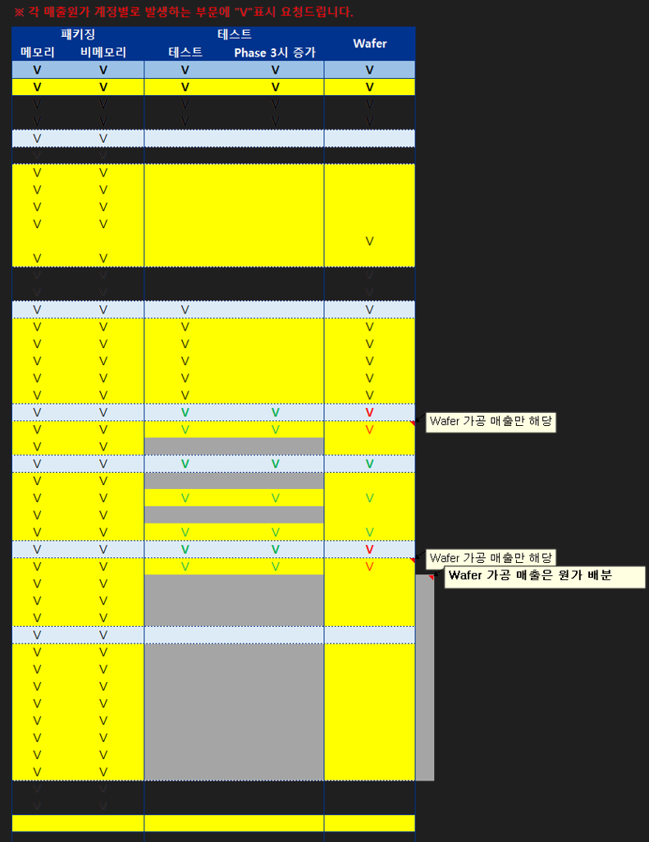
 | 2-1. PL기준 |  |  |  |  |  |  |  | 1,000,000 |  |  | ※ 각 매출원가 계정별로 발생하는 부문에 "V"표시 요청드립니다.

 |  |  |  |  |  |  |  |  |  |  |  | 패키징 |  | 테스트 |  | Wafer
 | Lv |  |  |  |  | 2020 | 2021 | 2022 | 2023.1Q |  |  | 메모리 | 비메모리 | 테스트 | Phase 3시 증가
 | 0 | 매출원가 |  |  |  | 299,369 | 324,363 | 535,577 | 122,307 |  |  | V | V | V | V | V
 | 1 | 상품매출원가 |  |  |  | 22,334 | 27,693 | 104,534 | 60,357 |  |  | V | V | V | V | V
 | 1 | 제품매출원가 |  |  |  | 240,345 | 219,102 | 308,606 | 62,368 |  |  | V | V | V | V | V
 | 2 | 당기제품제조원가 |  |  |  | 241,207 | 216,715 | 309,943 | 62,447 |  |  | V | V | V | V | V
 | 3 |  | 재료비 |  |  | 134,965 | 112,719 | 177,011 | 30,557 |  |  | V | V
 | 4 |  |  | 매입 |  | 169,536 | 189,294 | 329,461 | 39,714 |  |  | V | V
 | 5 |  |  |  | PCB | 66,135 | 74,207 | 113,440 | 15,690 |  |  | V | V
 | 5 |  |  |  | Gold wire | 9,906 | 14,094 | 14,981 | 3,588 |  |  | V | V
 | 5 |  |  |  | Lead frame | 1,286 | 652 | 125 | - |  |  | V | V
 | 5 |  |  |  | EMC | 4,551 | 4,687 | 5,002 | 1,259 |  |  | V | V
 | 5 |  |  |  | Wafer | 77,575 | 88,004 | 188,201 | 17,621 |  |  |  |  |  |  | V
 | 5 |  |  |  | 기타 | 9,902 | 7,649 | 7,712 | 1,556 |  |  | V | V
 | 4 |  |  | 타계정대체 |  | (35,615) | (73,501) | (139,632) | (14,984) |  |  | V | V |  |  | V
 | 4 |  |  | 원재료재고 변동 |  | 1,045 | (3,074) | (12,818) | 5,827 |  |  | V | V |  |  | V
 | 3 |  | 인건비 |  |  | 37,760 | 36,343 | 48,561 | 11,383 |  |  | V | V | V |  | V
 | 4 |  |  | 급여 |  | 27,500 | 25,391 | 29,383 | 7,583 |  |  | V | V | V |  | V
 | 4 |  |  | 상여 |  | 4,010 | 5,010 | 12,373 | 2,081 |  |  | V | V | V |  | V
 | 4 |  |  | 연차수당 |  | 230 | 219 | 282 | 100 |  |  | V | V | V |  | V
 | 4 |  |  | 퇴직급여 |  | 2,668 | 2,501 | 2,567 | 577 |  |  | V | V | V |  | V
 | 4 |  |  | 복리후생비 |  | 3,353 | 3,222 | 3,956 | 1,041 |  |  | V | V | V |  | V
 | 3 |  | 상각비 |  |  | 25,930 | 21,230 | 35,761 | 8,952 |  |  | V | V | V | V | V
 | 4 |  |  | 유형자산상각비 |  | 25,723 | 21,112 | 35,037 | 8,681 |  |  | V | V | V | V | V
 | 4 |  |  | 무형자산상각비 |  | 207 | 118 | 724 | 271 |  |  | V | V
 | 3 |  | 변동성경비 |  |  | 21,866 | 25,446 | 22,868 | 3,854 |  |  | V | V | V | V | V
 | 4 |  |  | 생산소모품비 |  | 15,879 | 13,463 | 15,847 | 2,775 |  |  | V | V
 | 4 |  |  | 포장비 |  | 3,822 | 4,755 | 5,506 | 993 |  |  | V | V | V | V | V
 | 4 |  |  | 외주가공비 |  | 1,860 | 7,008 | 1,202 | 34 |  |  | V | V
 | 4 |  |  | 운반비 |  | 305 | 220 | 314 | 52 |  |  | V | V | V | V | V
 | 3 |  | 설비단위 |  |  | 8,150 | 7,710 | 10,634 | 3,426 |  |  | V | V | V | V | V |  |  |  |  |  |  |  |  |  |  | 시간당 | 일 | 시간
 | 4 |  |  | 전력비 |  | 6,813 | 6,767 | 9,225 | 2,850 |  |  | V | V | V | V | V |  |  |  |  |  |  |  |  |  |  | 30 | 30 | 24 | 21,600
 | 4 |  |  | 연료비 |  | 390 | 400 | 762 | 364 |  |  | V | V
 | 4 |  |  | 가스비 |  | 771 | 397 | 445 | 141 |  |  | V | V
 | 4 |  |  | 용수비 |  | 176 | 146 | 202 | 70 |  |  | V | V
 | 3 |  | 고정성경비 |  |  | 12,536 | 13,268 | 15,108 | 4,276 |  |  | V | V
 | 4 |  |  | 세금과공과 |  | 1,587 | 1,549 | 1,755 | 403 |  |  | V | V
 | 4 |  |  | 지급수수료 |  | 4,226 | 4,127 | 4,792 | 1,069 |  |  | V | V
 | 4 |  |  | 경상연구개발비 |  | 1,994 | 2,245 | 2,629 | 623 |  |  | V | V
 | 4 |  |  | 수선비 |  | 875 | 2,275 | 2,845 | 670 |  |  | V | V
 | 4 |  |  | 기료비 |  | 1,977 | 1,562 | 2,134 | 394 |  |  | V | V
 | 4 |  |  | 지급임차료 |  | 1,261 | 497 | 618 | 207 |  |  | V | V
 | 4 |  |  | 보험료 |  | 123 | 139 | 263 | 70 |  |  | V | V
 | 4 |  |  | 기타 |  | 493 | 873 | 72 | 840 |  |  | V | V
 | 2 | 타계정 이입/대체 |  |  |  | 181 | 223 |  |  |  |  | V | V
 | 2 | 제품재고 변동 |  |  |  | (1,043) | 2,165 |  |  |  |  | V | V
 | 1 | 기타매출원가 |  |  |  | 36,523 | 77,479 | 122,438 | (418)
 | 1 | 재고자산평가손실 |  |  |  | 167 | 89 | - | -
 | Source: PL, 제조원가명세서, 사업보고서 등

 | 2-2. 부문별

 | ※ 배부 Logic 혹은 Back-Data 요청드립니다.

 | Lv |  |  |  |  | 2020 | 2021 | 2022 | 2023.1Q
 | 0 | 매출원가 |  |  |  | 299,369 | 324,363 | 535,577 | 122,307
 | 1 | 패키징 |  |  |  |  |  | 206,292 | 51,521
 | 2 | 메모리 |  |  |  |  |  | 133,903 | 31,275
 | 2 | 비메모리 |  |  |  |  |  | 48,472 | 11,706
 | 2 | Fabless |  |  |  |  |  | 23,916 | 8,539
 | 1 | TEST |  |  |  |  |  | 45,750 | 10,443
 | 1 | Wafer |  |  |  |  |  | 199,413 | 21,863
 | 1 | 기타(HMV) |  |  |  |  |  | 83,224 | 38,456
 | 1 | Bump |  |  |  |  |  | 899 | 24
 | Source: NICE 신용평가 2차 질의 관련-부문별 매출 및 손익

사전질의(0705)
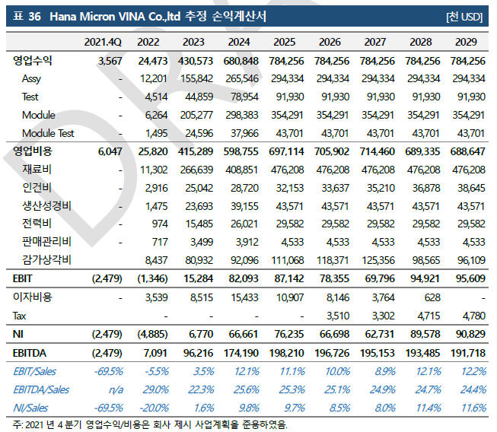
하나마이크론 차입금 상환가능성 검토 _ 사전질의사항

 | 장소 : | 하나마이크론 본사(아산)
 | 일자 : | 2023-07-05
 | 구분 | Topic | 질의사항 | Response
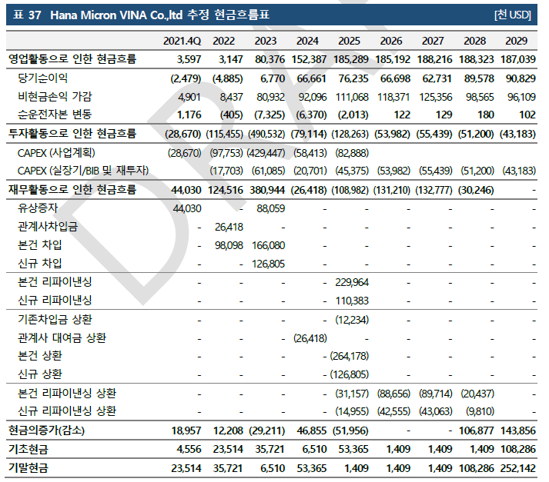
 | 공통 | 일정 | 1) 본 프로젝트 상세 일정(기간, 중간보고 시점, 최종보고 시점 등)에 대해 확인 부탁드립니다. | 7월 21일까지 보고서 마무리 수은 입장 : 비나의 CF가 가장 중요
 |  |  |  | 산은/수은 시설대 : 머티리얼즈 보증을 마이크론 보증으로 옮길 예정 - 산은 : 마이크론 신용평가 잘나와서 문제 없을 것 - 수은 : 아직 신평 진행중 (본점에 올려서 승인을 받아야 함 >> 근거가 필요함)
 | Hana Micron Vina | Capex 계획 | 1) 2025년까지 총 7억달러 가량의 Capex 지출 계획에 변동이 없는 것인지 질의드립니다.
 | Hana Micron Vina | 재원조달계획(금융기관 차입) | 1) Vina 법인 설비투자 관련 재원조달계획 중 금융기관 차입 조달의 경우, 아래와 같은 구조가 맞는 것인지 질의드립니다. - 시설대(산업은행/수출입은행) : 2억불 (인출일로부터 3년 만기) - 신디케이트론(시티은행 등) : 2억불 (만기 ?) 2) 현재 계획 상 상기 금융기관 차입금의 최장만기 시점(2026년?)이 언제인지 질의드립니다.
 | Hana Micron Vina | 재원조달계획(계열회사) | 하나마이크론 등 계열사로부터 재원조달 계획 역시 1.5억불 가량으로 변동 없는 것인지 질의드립니다.
 | Hana Micron Vina | 사업계획 | 1) 사업계획 상 향후 5개년 Vina 매출/영업이익의 대략적인 수준에 대해 질의드립니다. 2) 해당 사업계획 고려 시 금융기관차입금(4억불)의 만기 상환이 가능한 수준인지 질의드리며, 불가능할 것으로 예상되는 경우 추가 조달 계획(리파이낸싱 등)에 대해 질의드립니다.

 |  |  |  | <21년 보고서 대비 주요 변동사항> - 22년말 까지 투자 실적 - 반도체 업황 전망 조정 - 물량도 크게 바뀐게 없음 85% 가동률 안되면 손실 보장 전후방 물량 변동에 따른 영향 우리는 크지 않다

